Sheet1
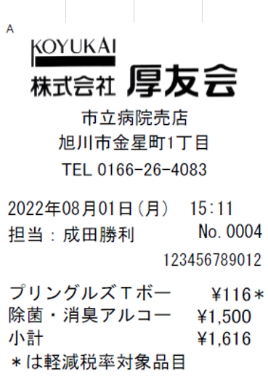

登録番号 T3450001001230

